EVD_SCO01-01
Test Case ID | 02
Test Case Summary | Lakukan entry simulasi dengan kriteria sesuai DP-02

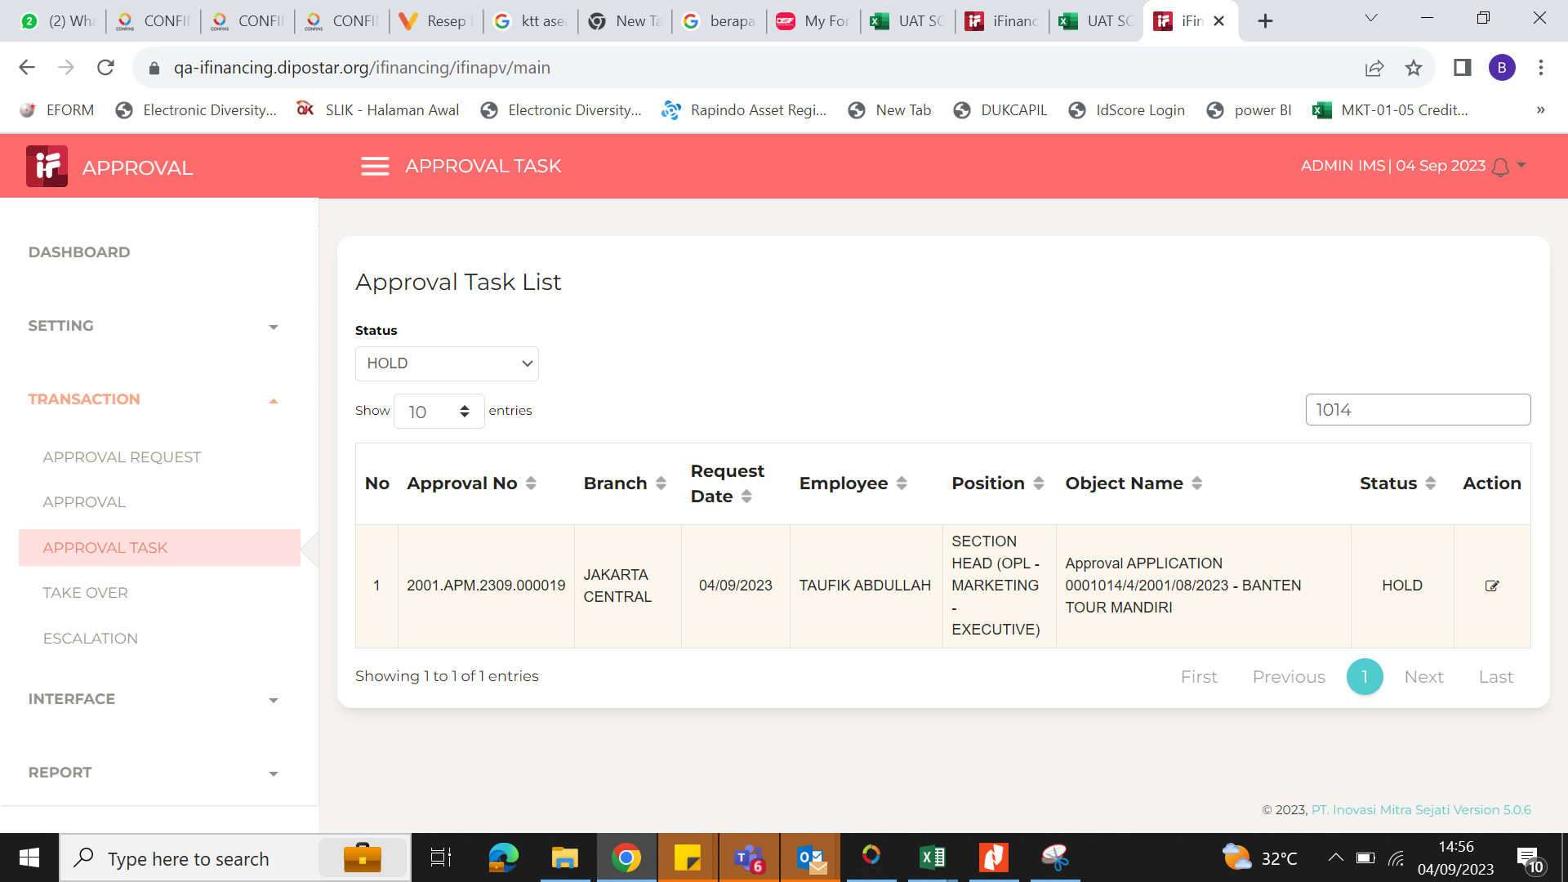
Step # | Test Evidence | Re-Test Evidence (if found Bug/Issue)
1

2

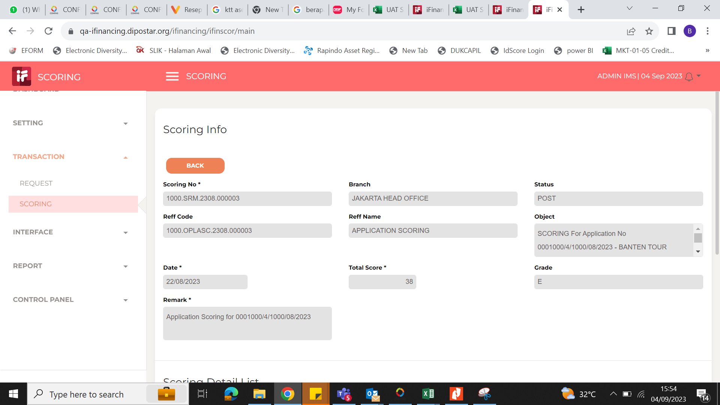

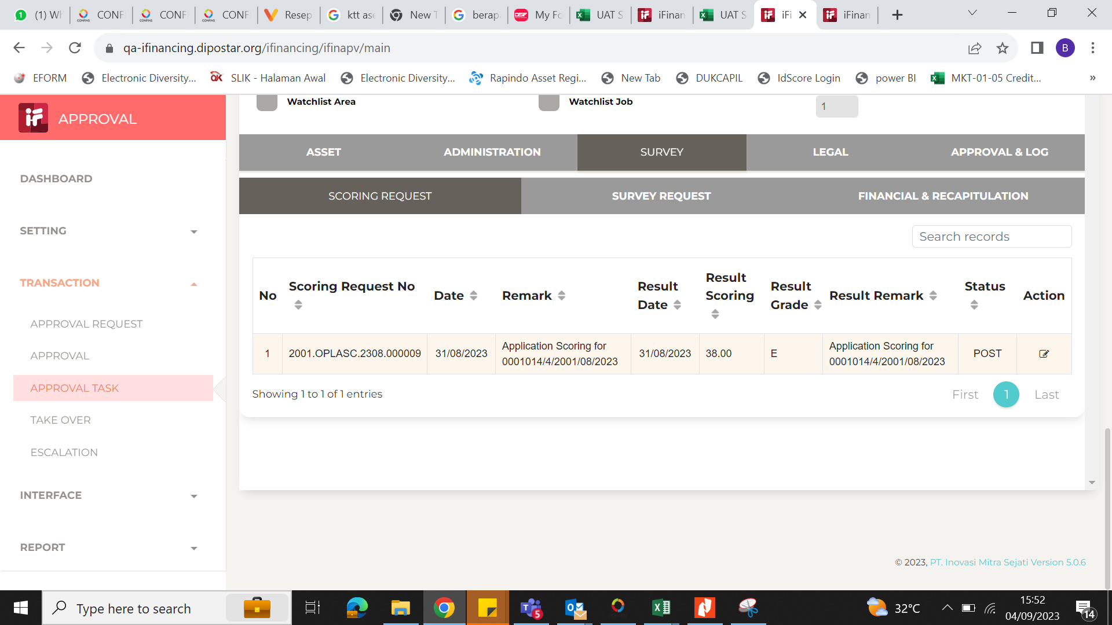
3

4

5

6

7

8

9

10

11

12

13

14

15

16

